HKD
订单号 | 入住日期 | 离店日期 | 应收 |  |  |  | ，
999223403282378 | 2024-01-31 | 2024-02-05 | 4970 | 4970.00 | 3181184 | 0 | ，3181184 | 直连
999223403453830 | 2024-01-31 | 2024-02-05 | 2485 | 2485.00 | 3181216 | 0 | ，3181216 | 直连
999225676957454 | 2024-02-01 | 2024-02-05 | 1807 | 1807.00 | 3704467 | 0 | ，3704467 | 直连
999226737106473 | 2024-02-04 | 2024-02-05 | 882.5 | 882.50 | 3912245 | 0 | ，3912245 | 直连
999226754334847 | 2024-02-03 | 2024-02-05 | 6221.26 | 6221.26 | 3917617 | 0 | ，3917617 | 直连
999227448053600 | 2024-01-31 | 2024-02-05 | 1813.3 | 1813.30 | 4079672 | 0 | ，4079672 | 直连
999227448202282 | 2024-01-31 | 2024-02-05 | 1813.3 | 1813.30 | 4079694 | 0 | ，4079694 | 直连
999228334424379 | 2024-01-30 | 2024-02-05 | 2140.5 | 2140.50 | 4199651 | 0 | ，4199651 | 直连
999228340552610 | 2024-02-01 | 2024-02-05 | 793.68 | 793.68 | 4203929 | 0 | ，4203929 | 直连
999228366936972 | 2024-02-03 | 2024-02-05 | 2873.5 | 2873.50 | 4217422 | 0 | ，4217422 | 直连
28498659202 | 2024-02-02 | 2024-02-05 | 1441.62 | 1570.62 | 4265647 | -129 | ，4265647 | 直采 | 4265647 出入账不变，另生成工单收款120RMB， 补款单999228586414253
999228569012093 | 2024-01-31 | 2024-02-05 | 5190.85 | 5190.85 | 4297242 | 0 | ，4297242 | 直连
999229462565522 | 2024-01-28 | 2024-02-05 | 19095.6 | 19095.60 | 4538327 | 0 | ，4538327 | 直连
999229532403687 | 2024-02-03 | 2024-02-05 | 1417.66 | 1417.66 | 4556745 | 0 | ，4556745 | 直采
29555269860 | 2024-02-03 | 2024-02-05 | 1417.2 | 1417.20 | 4566664 | 0 | ，4566664 | 直采
999229645959691 | 2024-02-04 | 2024-02-05 | 1958.44 | 1958.44 | 4585263 | 0 | ，4585263 | 直采
999229699873253 | 2024-02-04 | 2024-02-05 | 1871.19 | 1871.19 | 4594072 | 0 | ，4594072 | 直采
999230003327298 | 2024-02-04 | 2024-02-05 | 452.77 | 452.77 | 4655897 | 0 | ，4655897 | 直采
999230010433934 | 2024-02-04 | 2024-02-05 | 1937.02 | 1937.02 | 4657958 | 0 | ，4657958 | 直采

 |  |  | 60582.39

 |  |  | 60582.39 HKD

A240208100705481 |  | 10626.11 |  | 10495.9
A240208100752481 |  | 50086.49 |  | 50086.49 |  |  |  |  | 130.21-129=1.21HKD
CNY / HKD 当前参考汇率: 1.085104767 |  | 60712.6 |  | 60582.39
总计：120 CNY/ 130.21 HKD
总计：130.21+60582.39=60712.6HKD

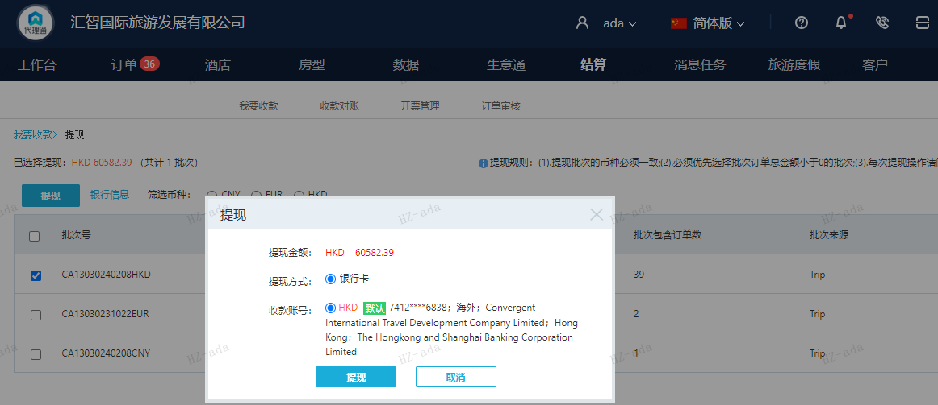

CNY
订单号 | 入住日期 | 离店日期 | 应收 |  |  |  | ，
999228586414253 | 2024-02-02 | 2024-02-05 | 120 | #N/A | 4265647 | #N/A | ，4265647 | 直采 | 4265647 出入账不变，另生成工单收款120RMB， 补款单999228586414253

 |  |  | 120

CNY / HKD 当前参考汇率: 1.085104767
总计：120 CNY/ 130.21 HKD

